Enova
ID | Tytuł | Warunki początkowe | Kroki reprodukcji | Oczekiwany wynik | Rzeczywisty wynik | Załączniki
D.E365.08.01 | Brak możliwości zatrzymania raportowania czasu montażu uruchomionego przez innego użytkownika | Enova365, wersja 2204.3.5, moduł "…/Produkcja/Zlecenia", raportowanie zlecenia uruchomione wcześniej przez innego użytkownika niż obecnie zalogowany | 1. Wejdź do modułu "…/Produkcja/Zlecenia" 2. Wybierz magazyn "2P_Produkcja" i ustaw okres rozliczeniowy 1.07.2022-31.07.2022, 2. Otwórz zlecenie ZMO/2022/0807, 3. Wybierz operację "15 - Montaż - Pakowanie", 4. Kliknij przycisk [Czas - Stop], | Zatrzymanie raportowania czasu montażu na zleceniu i ponowne pojawienie się przycisku [Czas - start] | Brak możliwości zatrzymania raportowania i pojawienie się komunikatu o błędzie | 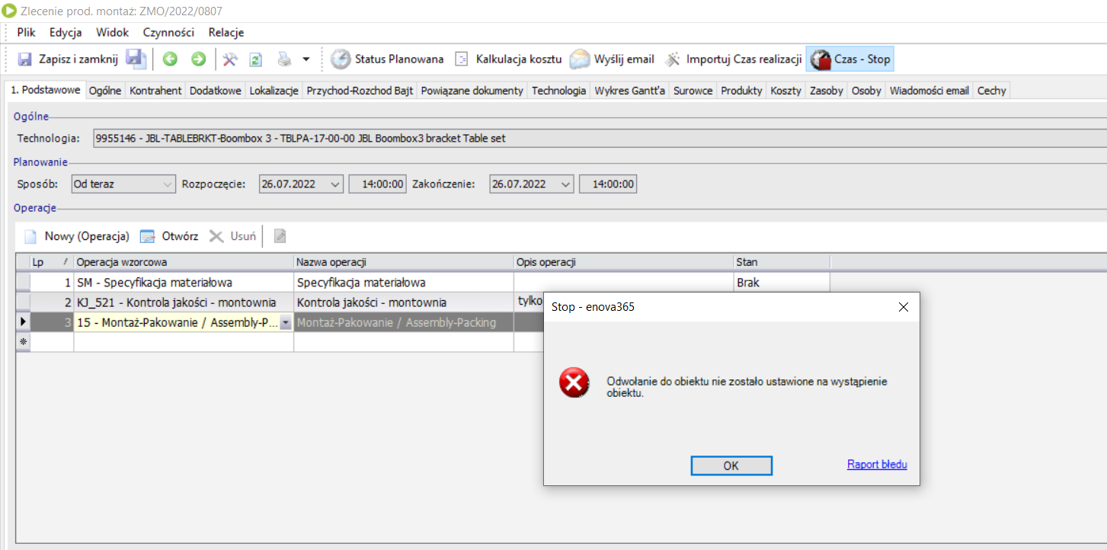
P.E365.08.02 | Długi czas ładowania modułu "Operacje w zleceniach" | Enova365, wersja 2204.3.5, moduł "…/Produkcja/Operacje w zleceniach", | 1. Zaloguj się na użytkownika "WPA", 2. Wejdź do modułu "…/Produkcja/Operacje w zleceniach", | Uruchomienie modułu w czasie krótszym niż <10s | Uruchomienie modułu po czasie ~1:50min | Film z próby otwarcia modułu "…/Produkcja/Operacje w zleceniach"
P.E365.08.03 | Crash klienta podczas próby zmiany informacji w zaraportowanych minutach | Enova365, wersja 2204.3.5, moduł "…/Produkcja/Operacje w zleceniach", | 1. Zaloguj się na użytkownika "WPA", 2. Wejdź do modułu "…/ProdukcjaOperacje w zleceniach", 3. W kolumnie "Zlecenie" wpisz "ZMO/2022/0772", 4. Wybierz operację "Montaż-pakowanie", 5. Wejdź w sekcję "Elementy Rozliczenia", 6. W przedostatnim zleceniu zmień w kolumnie "Współczynnik" wartość z 4/1 na 2/1 | Zmiania "Współczynnika" z 4/1 na 2/1 | Crash Clienta

